Pizza
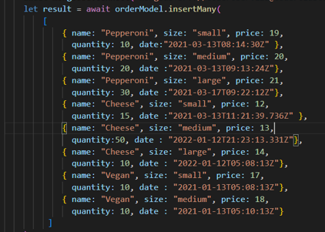
nane | size | price | quantity | date
Pepperoni | medium | 20 | 20 | 20230102
Cheese | medium | 13 | 50 | 20230102
Vegan | medium | 18 | 10 | 20230102

 |  |  | 80

